1
Identificador: | Es el mismo nombre que el del índice

Descripción: | los usuarios no debería preguntarse si alguna sección permaneze a otra acció o qué debe complementar.

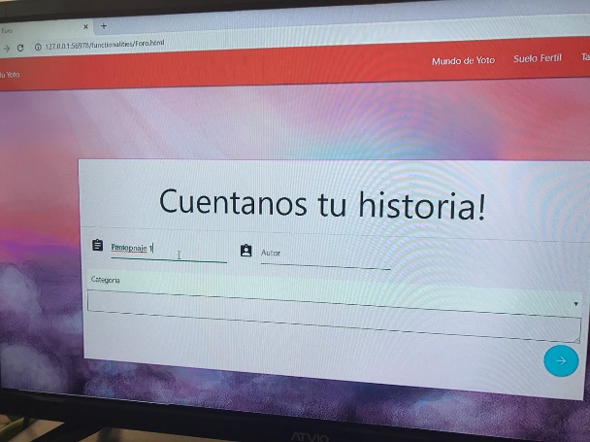
Evidencia del aspecto:

Heurística violada: | Consistencia y normas

Severidad del problema: | los usuarios finales se preguntarán qué poner en la última sección(último cuadro) y no podría completar el requisito de escribir su historia.

Solución: | dentro de la forma poner el input de comentario para que se guarde en la base de datos. Con un label del titulo y un placeholder ayudaría a que los usuarios identificaran más la utilidad de la caja.

Beneficio de la solución: | que los usuarios finales podrán terminar sin complicaciones; sin requerir más tiempo para hacer su historia o jugar algún otro juego.

Desventajas de la solución: | no aplica

2
Identificador: | Responsivo

Descripción: | la página no es responsiva, ninguna de los archivos lo es. Los botones, inputs se mueven en la caja se puede escribir de todos los lados posibles. Sería bueno que le pusieran el logo en lugar de las letras.

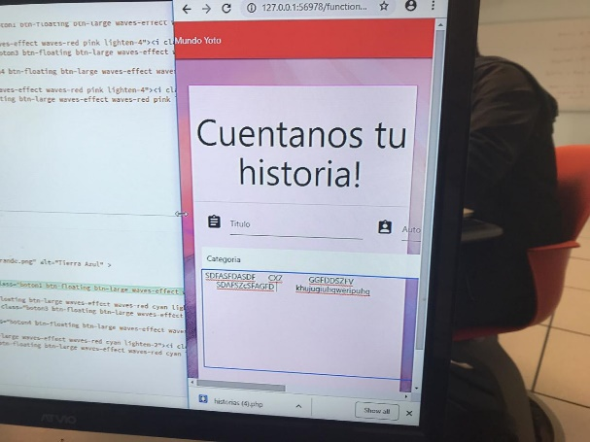
Evidencia del aspecto:

Heurística violada: | diseño estético y minimalista

Severidad del problema: | los usuarios no pueden dar click en algunos clicks, si todo se mueve, cuando acceda desde un dispositivo móvil, no apareceran muchas cosas y no podrá acceder a otras.

Solución: | poner dentro de cada div un class col-lg, col-md y col-sm que serán los pixeles en los cuales la página se dividirá.también otra opción de implementación combinando la primera ya mencionada, sería que si las cosas están dentro de un container, que en el css pongan un padding de right, left, bottom y top.

Beneficio de la solución: | que los usuarios que accedan desde cualquier dispositivo sin importar el tamaño, le aparecerá todo completo, podrá acceder a más cosas, lo que es lo importante, para que los niños jueguen y aprendan más, de otra forma no tendría caso puesto que alguno no podrían acceder a todas las funciones.

Desventajas de la solución: | no aplica

